Лист1
№ | Дата выявления | Владелец конструкции / Собственник обьекта недвижимого им-ва / Лицо, управомоченное собственниками | Район города | Адрес размещения | Тип конструкции | Содержание | Фото конструкции
1 | 2023-06-13 | Не установлен | Ленинский | пр.Ленина, д.24 | Не установленный Правилами тип | PRO сервис | 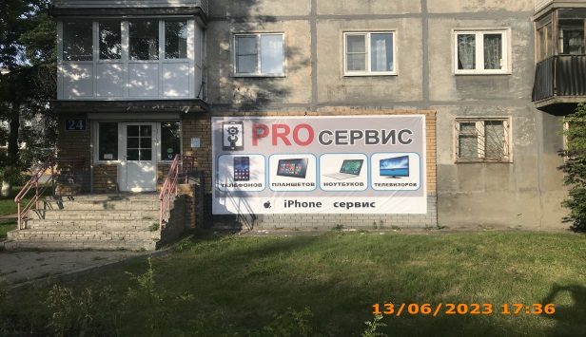
2 | 2023-06-13 | Не установлен | Ленинский | пр.Ленина, д.24 | Не установленный Правилами тип | Ремонт тетефонов, планшетов , ноутбуков | 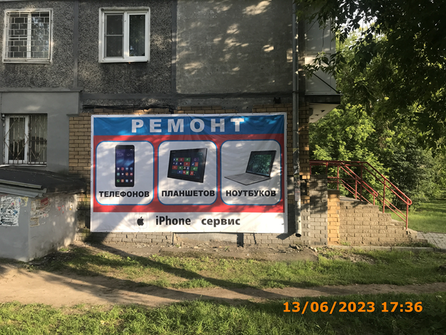
3

